PVZ
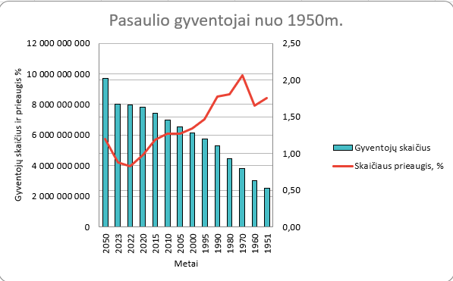
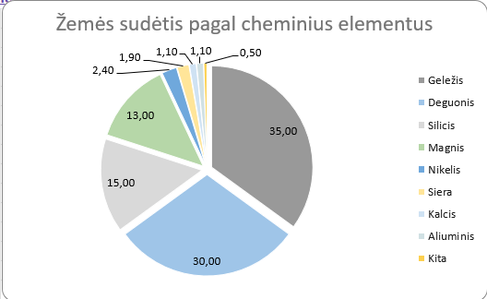
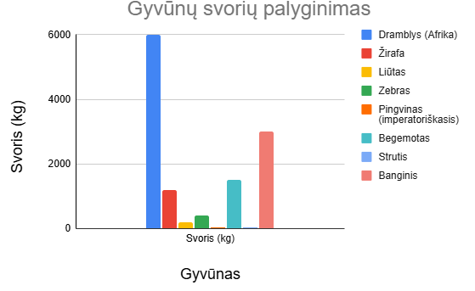
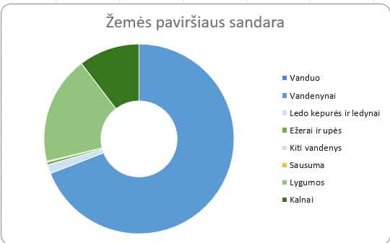
Lakštuose Gyvūnai, Gyventojai, Sandara, Elementai padarykite indeniškas diagramas. Bus vertinama viskas: diagramos tipas, išdestymas, mąstelis, spalvos, tekstas.

Leidžiami Jūsų ir pavyzdinės diagramos neatitikimai: 1. Lakšte "Gyventojai" pagrindiniame tinklelyje nereikia sudvigubintų linijų. 2. Lakštuose "Sandara" ir "Elementai" diagramų sektorių spalvos gali skirtis nuo PVZ 3. Lakšte "Gyvūnai" stulpelių spalvos gali skirtis nuo PVZ

